año 2026
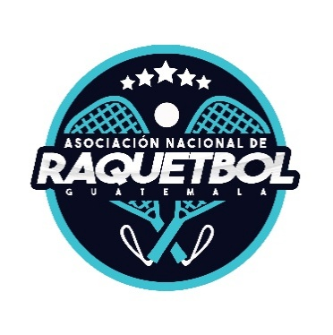 | Asociacion Nacional de Raquetbol de Guatemala Fecha de Actualización: 31/01/2026 PRESUPUESTO POR PROGRAMAS (Artículo 10, numeral 7, Ley de Acceso a la Información Pública) Cantidades Expresadas en Quetzales

 | Enero 2,026
 | Renglón | Descripción | Presupuesto Total | Ampliacion de Presupuesto | Modificaciones | Presupuesto Vigente | Enero | Ejecutado | Disponible
 | 1 31 | Viáticos en el Exterior | 1,402,104.45 |  | 0.00 | 1,402,104.45 | 10,990.00 | 10,990.00 | 1,391,114.45
 | 1 41 | Transporte de Personas | 726,687.02 |  | 0.00 | 726,687.02 | 14,833.53 | 14,833.53 | 711,853.49
 | 233 | Prendas de Vestir | 20,000.00 |  | 0.00 | 20,000.00 | 0.00 | 0.00 | 20,000.00
 | 2 94 | Utiles deportivos y recreativos | 36,000.00 |  | 0.00 | 36,000.00 | 0.00 | 0.00 | 36,000.00
 | 3 22 | Equipo de Oficina | 15,000.00 |  | 0.00 | 15,000.00 | 0.00 | 0.00 | 15,000.00
 | 3 24 | Equipo Educacional y Recreativo | 15,000.00 |  | 0.00 | 15,000.00 | 0.00 | 0.00 | 15,000.00
 | 328 | Equipo de computo | 2,500.00 |  | 0.00 | 2,500.00 | 0.00 | 0.00 | 2,500.00
 | 991 | Credito de reserva | 12,976,336.90 |  | 0.00 | 12,976,336.90 | 0.00 | 0.00 | 12,976,336.90

